BOBINAGEM C1
 |  | Ordem de Fabricação - Superior & Inferior |  |  |  |  | Emitido |  |  |  | OF | None
 |  | RFE |  |  |  |  |  |  |  |  | Código
 |  | Cilindro 1 |  |  |  |  |  |  |  |  | Revisão | 00

 | Cliente |  | Tipo |  | Quantidade |  | Espaçadores |  | Peso de fio
 | GE |  | None |  | 1 |  | 0 |  | 236.64 kg

Aspectos Construtivos

 | FIO |  | Diametro isol. |  | Nº de fios axiais |  | Isolamento |  | Roving |  | Altura do anel
 | 4.5 |  | 5.149 |  | 1 |  | Teonex |  | RTR/RTR |  | 50 mm

 | Diametro do gabarito |  |  |  |  |  |  |  | Diametro fio isolado |  | Diametro fio nú
 | 1167 mm |  |  |  |  |  |  |  | 5.149 |  | 4.905

Bobinagem
CAMADA 1 |  |  |  |  |  |  |  |  |  | Controle
Medidas |  |  |  |  |  | Espiras
 |  |  |  |  |  | Axial | Inferior | 162 | Superior | Distribuição de fios
 |  |  | Min | Ideal | Max | 1 | 0 | 162 | 0
 | Fibra V. interna |  |  |  |  |  |  |  |  | Inferior | Braço | Superior
 |  |  |  |  |  |  |  |  |  | 1 | 0 | 2
 | Altura da camada |  |  | 834 |  |  |  |  |  | 1 | 1 | 0
 |  |  |  |  |  |  |  |  |  | 1 | 2 | 1
 | Perimetro |  |  | 3822 |  |  |  |  |  | 1 | 3 | 0
 |  |  |  |  |  |  |  |  |  | 1 | 4 | 2
 |  |  |  |  |  |  |  |  |  | 1 | 5 | 1
CAMADA 2
Medidas |  |  |  |  |  | Espiras
 |  |  |  |  |  | Axial | Inferior | 158.83333 | Superior
 |  |  | Min | Ideal | Max | 1 | 1 | 158 | 5

 |  |  |  | 818

 |  |  |  | 3850

CAMADA 3 |  |  |  |  |  |  |  |  |  | Revisão
Medidas |  |  |  |  |  | Espiras
 |  |  |  |  |  | Axial | Inferior | 156.66667 | Superior | Observações
 |  |  | Min | Ideal | Max | 1 | 2 | 156 | 0

 |  |  |  | 807

 |  |  |  | 3878

CAMADA 4
Medidas |  |  |  |  |  | Espiras
 |  |  |  |  |  | Axial | Inferior | 155.33333 | Superior
 |  |  | Min | Ideal | Max | 1 | 3 | 155 | 4

 |  |  |  | 800

 |  |  |  | 3906

CAMADA 5
Medidas |  |  |  |  |  | Espiras |  |  |  | Diam fio isolado:
 |  |  |  |  |  | Axial | Inferior | 155 | Superior
 |  |  | Min | Ideal | Max | 1 | 4 | 155 | 4 | Diam fio nú:

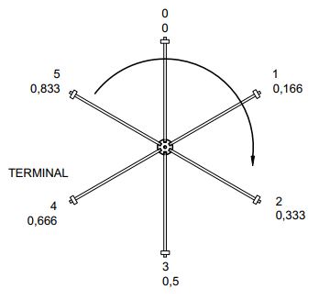
 |  |  |  |  |  |  |  |  |  | Orientação
 |  |  |  | 798

 |  |  |  | 3934

CAMADA 6
Medidas |  |  |  |  |  | Espiras
 |  |  |  |  |  | Axial | Inferior | 155.5 | Superior
 |  |  | Min | Ideal | Max | 1 | 5 | 155 | 2

 |  |  |  | 801

 |  |  |  | 3962

CAMADA 7
Medidas |  |  |  |  |  | Espiras
 |  |  |  |  |  | Axial | Inferior |  | Superior
 |  |  | Min | Ideal | Max

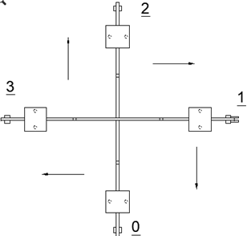
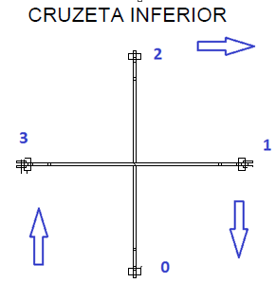
Ø | AWG
6.544 | 2.0
6.186 | 2.5
5.827 | 3.0
5.508 | 3.5
5.189 | 4.0
4.905 | 4.5
4.620 | 5.0
4.368 | 5.5
4.115 | 6.0
3.890 | 6.5
3.665 | 7.0
3.465 | 7.5
3.264 | 8.0
3.085 | 8.5
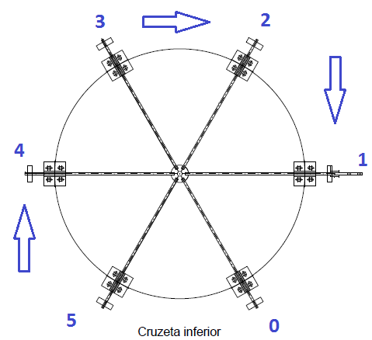
2.906 | 9.0
2.747 | 9.5
2.588 | 10.0
2.446 | 10.5
2.304 | 11.0
2.178 | 11.5
2.052 | 12.0
1.941 | 12.5
1.828 | 13.0
1.729 | 13.5
1.628 | 14.0

tolerancia | 2 | %

